Estadísticas
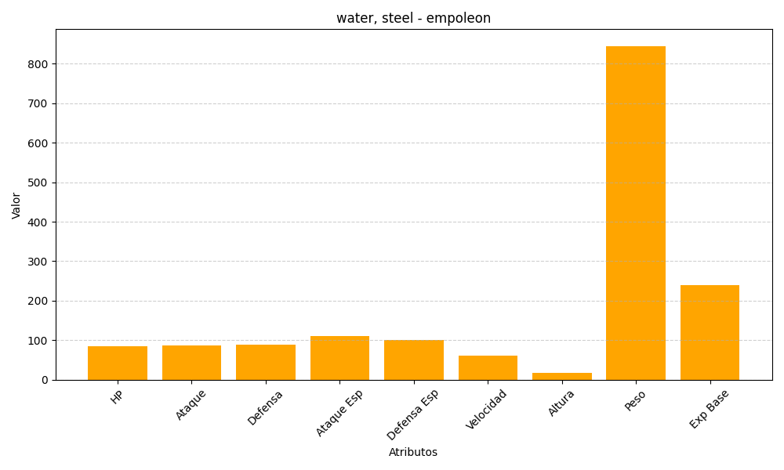
ID | Nombre | Tipo | HP | Ataque | Defensa | Ataque Especial | Defensa Especial | Velocidad | Altura | Peso | Experiencia Base
395 | empoleon | water, steel | 84 | 86 | 88 | 111 | 101 | 60 | 17 | 845 | 239

